Sheet2
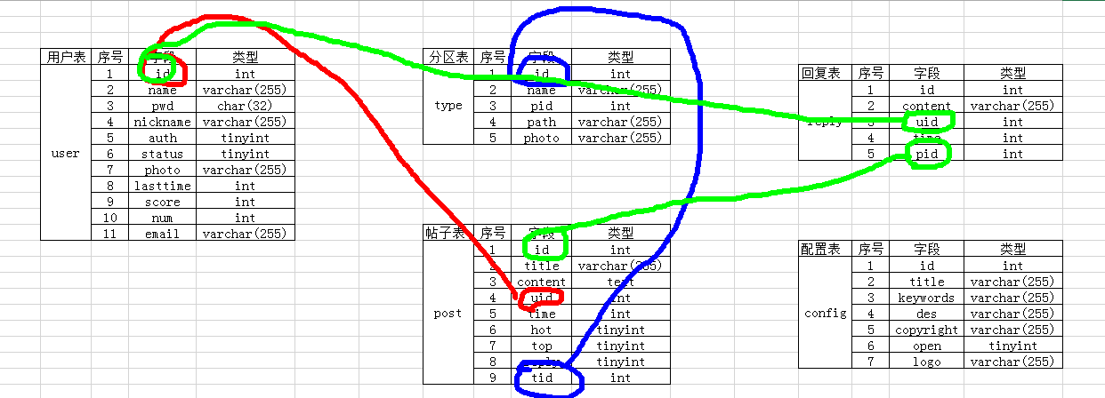
用户表 | 序号 | 字段 | 类型 | 分区表 | 序号 | 字段 | 类型
user | 1 | id | int | type | 1 | id | int | 回复表 | 序号 | 字段 | 类型
 | 2 | name | varchar(255) |  | 2 | name | varchar(255) | reply | 1 | id | int
 | 3 | pwd | char(32) |  | 3 | pid | int |  | 2 | content | varchar(255)
 | 4 | nickname | varchar(255) |  | 4 | path | varchar(255) |  | 3 | uid | int
 | 5 | auth | tinyint |  | 5 | photo | varchar(255) |  | 4 | time | int
 | 6 | status | tinyint |  |  |  |  |  | 5 | pid | int
 | 7 | photo | varchar(255)
 | 8 | lasttime | int
 | 9 | score | int
 | 10 | num | int
 | 11 | email | varchar(255) | 帖子表 | 序号 | 字段 | 类型
 |  |  |  | post | 1 | id | int | 配置表 | 序号 | 字段 | 类型
 |  |  |  |  | 2 | title | varchar(255) | config | 1 | id | int
 |  |  |  |  | 3 | content | text |  | 2 | title | varchar(255)
 |  |  |  |  | 4 | uid | int |  | 3 | keywords | varchar(255)
 |  |  |  |  | 5 | time | int |  | 4 | des | varchar(255)
 |  |  |  |  | 6 | hot | tinyint |  | 5 | copyright | varchar(255)
 |  |  |  |  | 7 | top | tinyint |  | 6 | open | tinyint
 |  |  |  |  | 8 | reply | tinyint |  | 7 | logo | varchar(255)
 |  |  |  |  | 9 | tid | int

